Sheet1
品牌厂家SN批次申报模板
1. 【查验方式】有两种选择：“现场查验”和“视频查验” 2. 【查验方式】选择“现场查验”的，需要在【查验证明】栏上传交警签名的车辆抽查审批表照片，只能插入一张照片且大小不能超过2M 3. 【查验方式】选择“视频查验”方式的，需要在【查验证明】栏输入查验视频名称，多段视频以“,”分隔名称
批次名称: | 示例：112345664798579
查验方式: | 现场查验
查验证明: | 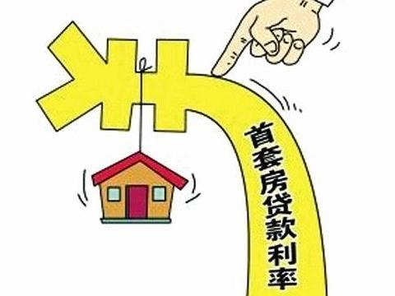
型号 | 整车编码SN
示例：TD-20331z | 示例：112345664798571

